Лист1
автоматизация отчета |  |  |  |  | отчеты которые уже есть

в журнале маркетинговый контракт добавить колонки |  |  |  | mail | отчет 1 | отчет 2 | отчет 3 | отчет 4 | выбор юр, лиц | дистрибюторы все кроме канон и семплы
период отчета | с 01122018 | по | 31122018 | в ручном режиме для кажного маркет контракта добавлю | отчет по приходам | отчет по продажам | реализация за период с остатками на конец периода | приход расход остаток | для каждого отчета

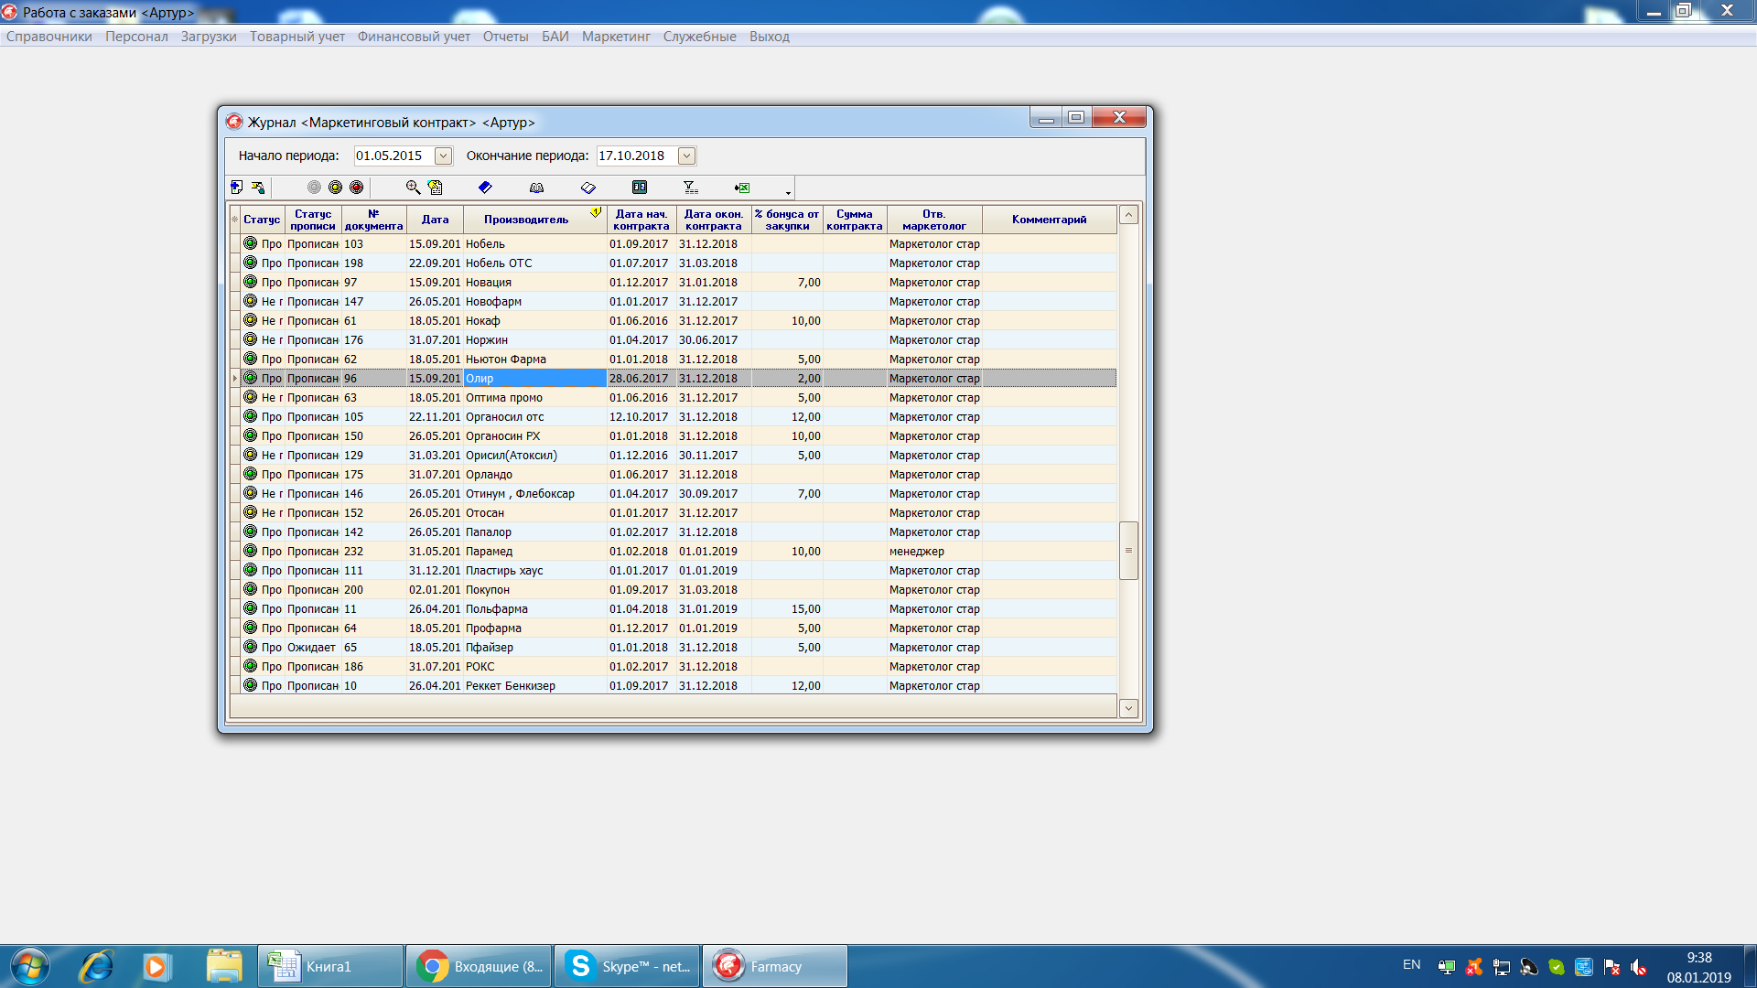

 |  |  |  |  | да | нет | да | нет
 |  |  |  |  | да | да | да | да
 |  |  |  |  | нет | нет | нет | нет

добавить кнопку автоматической выгрузки отчтетов на эмейлы компаний

